Vejledning
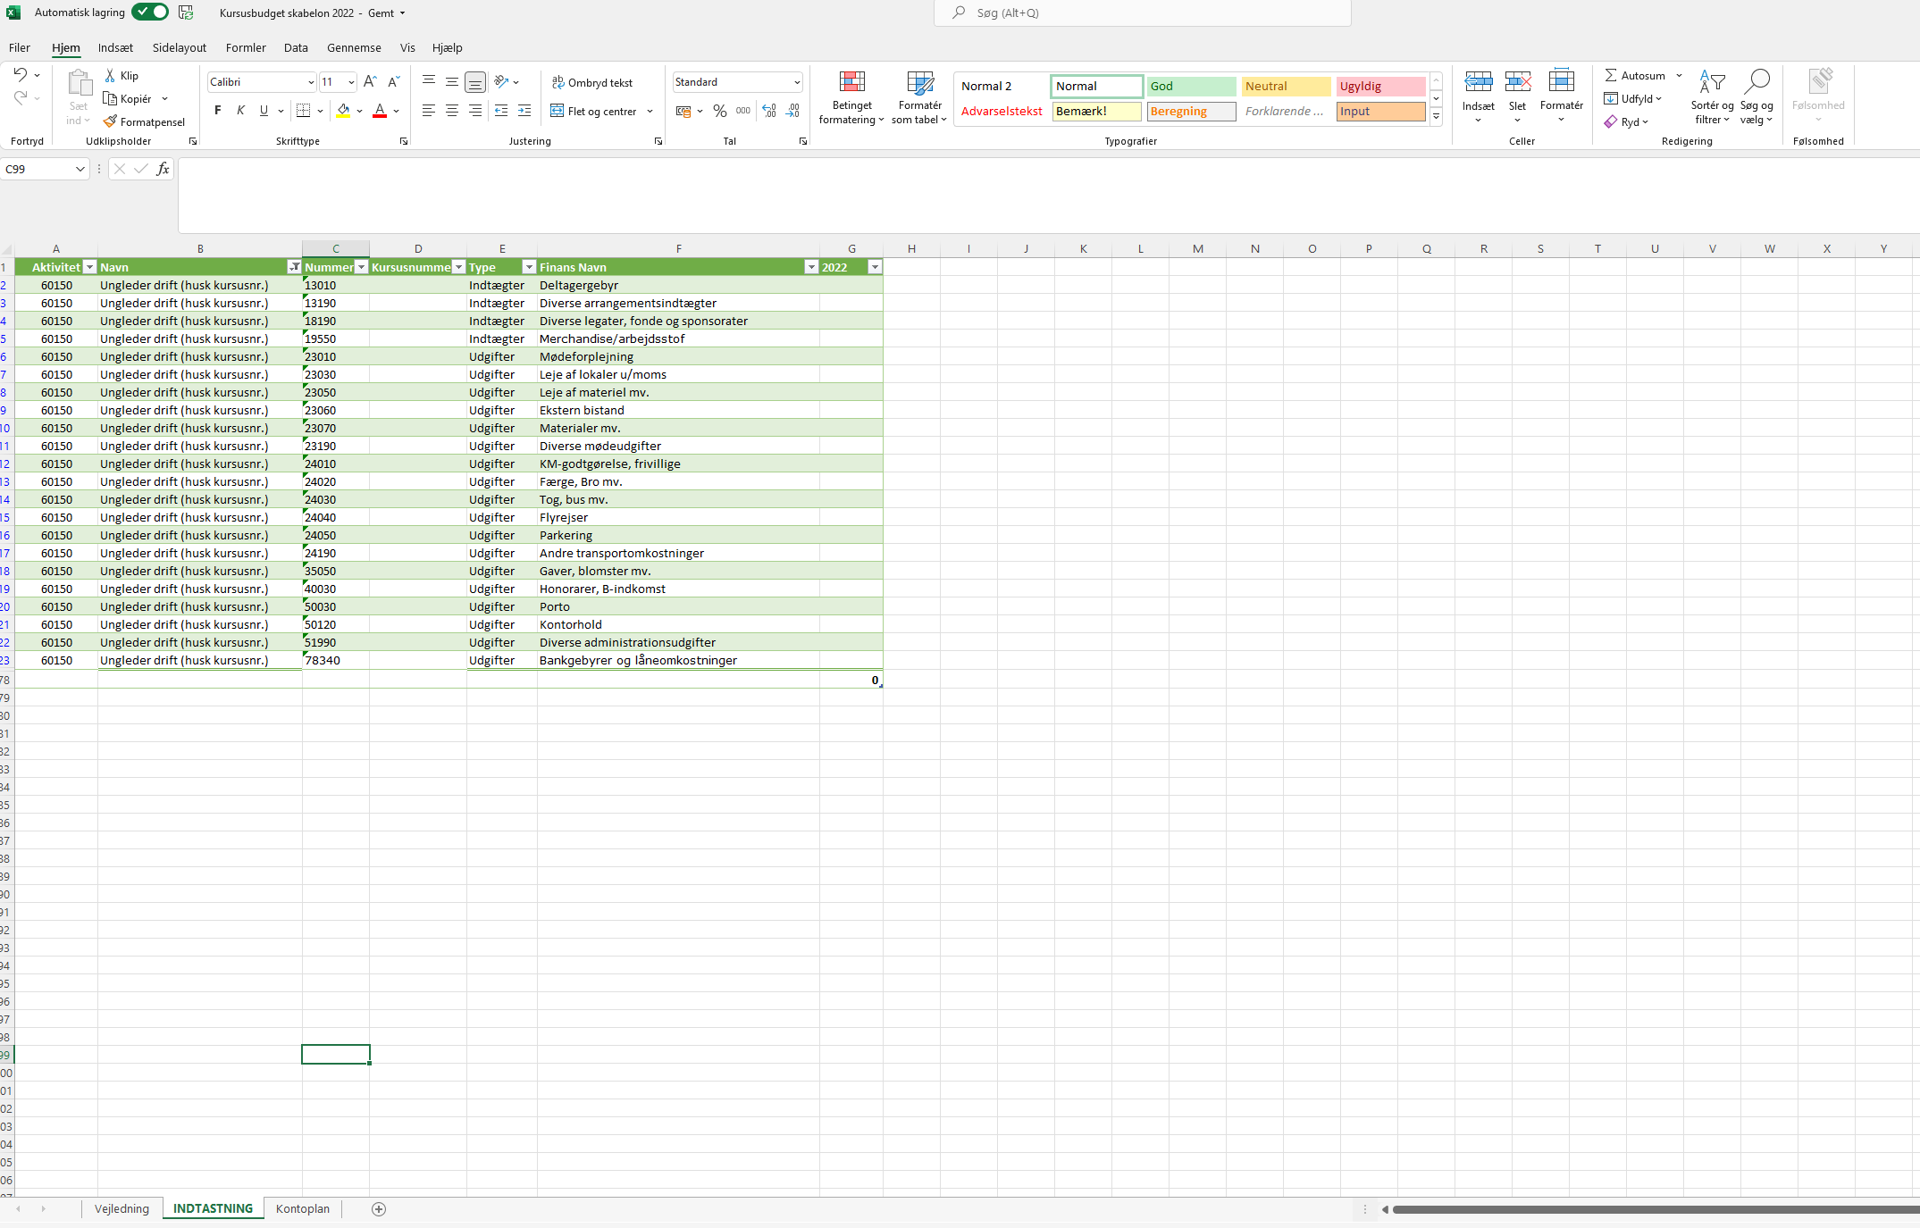
Kursusbudget skabelon 2022

Kursusbudgetter skal indtastes ind fanen INDTASTNING
På INDTASTNINGs-siden har vi søgt UNGLEDERkurserne frem (60150).
Brug evt. filterfunktionen til at søge andre kursustyper frem.

Husk at indtaste dit kursusnummer.
Indtast beløb i kolonne G (2022). Husk at sætte minus foran udgifterne.

